시스템 룰
2. 시스템 룰

2.1 몬스터 기본 룰

데이터 명칭 | 내용 |  | 데이터 형 | 비고
MonsterHP | 몬스터가 보유하고 있는 체력 |  | 실수형
MonsterDef | 몬스터의 방어력 값 |  | 실수형
Critical | 몬스터의 공격이 크리티컬 공격일 확률 |  | 실수형
CriticalDamage | 크리티컬 데미지 |  | 실수형
MonsterSpeed | 몬스터의 이동 속도 |  | 실수형
ShaderTime | 몬스터 처치 시 디졸브 쉐이더 재생 속도 |  | 실수형
AttackSpeed | 공격 후 Idle 상태에서 다음 공격까지 시간 |  | 실수형

- 몬스터 스텟 정보
- 몬스터의 체력은 (MonsterHP) 값에 의해서 결정된다.
- 몬스터의 방어력은 (MonsterDef) 값에 의해서 결정된다.
- 몬스터의 크리티컬 확률은 (Critical ) 값에 의해서 결정된다.
- 몬스터의 크리티컬 데미지 값은 (CriticalDamage) 값에 의해서 결정된다. |  |  |  |  | 전조 예시 자료

- 체력의 감소는 전투룰에 따라 감소 된다.
- 몬스터의 체력은 감소 되면 다시 회복 되지 않는다.
- 모든 몬스터는 공격 전 전모 애니메이션을 출력한다.
- 몬스터(맥)의 경우 공격 범위 이펙트를 표기 하지 않고 공격 전조 애니메이션을 이용하여 공격을 알린다.
- 몬스터는 공격 범위내에 플레이어가 존재할 경우 공격을 실행한다.
- 공격 범위는 ()값을 통해서 조절한다.

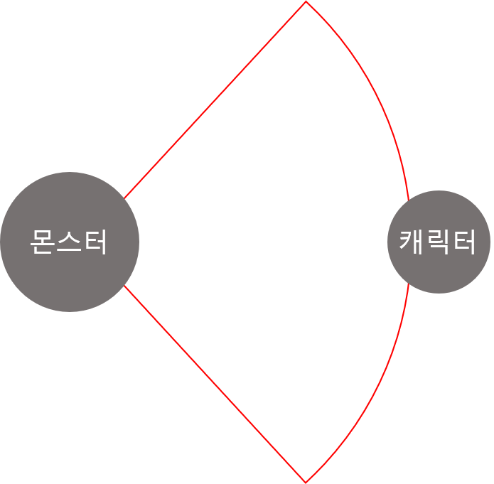
공격 범위 예시
 |  | - 해당 범위 내에 플레이어가 존재 할 경우 공격 애니메이션 출력
 |  | - 공격 후 Idle 상태 유지

- 몬스터 생성
- 몬스터는 스폰으로 생성되며 생성 시 스폰 이펙트 출력 후 몬스터를 출력한다.
- 스폰 시간은 이펙트 출력시간에 맞춰 조절한다 _(현재 초)

- 몬스터 제거
- 몬스터의 체력값이 0이 될 경우 몬스터의 사망 애니메이션을 출력한다.
- 사망 애니메이션 출력 중 MonsterCount를 감소 시킨다.
- 애니메이션이 종류 된 후 디졸브 쉐이더를 이용해 (ShaderTime) 값 동안 몬스터의 사체를 제거 한다.

2.2 몬스터(맥) 일반 공격 룰

데이터 명칭 | 내용 |  | 데이터 형 | 비고
 | 공격을 실행하기 위한 거리 |  | 실수형 |  | 공격 범위
 | 이펙트 발사를 위해서 필요한 속도 |  | 실수형 | 애니메이션 속도 조절
 | 발사한 이펙트가 이동하는 속도 |  | 실수형 | 이펙트와 연계
 | 발사 된 이펙트가 삭제 되는 속도 |  | 실수형 | 이펙트와 연계 | 탄막 이동 속도
 |  |  | 실수형 |  | 탄막 제거 시간

- 몬스터와의 플레이어 캐릭터 간의 거리 값은 ()을 단위로 한다.
- 몬스터가 유저에게 공격 범위 값() 내에 근접 했을 경우 공격을 시작한다.

- 스폰 시 대기 상태로 스폰한다.
- 스폰 이후 플레이어와 거리가 (AttackRange)값 보다 멀 경우 (AttackRange) 값 까지 이동 한다.
- 몬스터와의 플레이어 캐릭터 간의 거리 값은 미터 단위로 한다.
- 공격이 가능한 거리(AttackRange)에 들어온다면 즉시 공격 상태로 전환한다.
- 공격은 두가지 타입으로 일반 공격과 스킬 공격으로 나눠진다.
- 공격 출력 조건

- 일반 공격 구성
- 이펙트(이펙트 명)를 플레이어가 존재하는 위치에 직선으로 발사한다. |  |  | - 이펙트를 발사하는 동안 발사 애니메이션(애니파일명)을 출력한다
- 이펙트는 기를 모으는 느낌으로 시간이 지남에 따라 커지며 발사된다. |  |  | - 발사 애니메이션 속도에 맞춰 이펙트의 크기가 커지는 속도를 조절한다.

- 이펙트를 발사하는데 필요한 시간은 ()값에 따라 결정한다. |  |  | - 애니 시간을 조절함
- 발사된 이펙트의 이동 속도는 ()에 따라 결정된다.
- 이펙트는 발사 후 시간이 지남에 따라 삭제 되며 삭제 시간은 () 값을 통해서 조절한다.
- 예시 이미지

2.3 몬스터(맥) 스킬
데이터 명칭 | 내용 |  | 데이터 형 | 비고
 | 공격을 실행하기 위한 최소 거리 |  | 실수형
 | 이펙트 발사를 위해서 필요한 속도 |  | 실수형 | 애니메이션 속도 조절
 | 발싸한 탄막이 이동하는 속도 |  | 실수형 | 이펙트와 연계
 | 발사 된 탄막이 삭제 되는 속도 |  | 실수형 | 이펙트와 연계
CoolTime | 스킬 쿨타임 |  | 실수형 | 플레이어에게 표기하지 않음

- 이펙트(이펙트 명)를 플레이어가 존재하는 위치에 직선으로 발사한다. |  |  | - 이펙트를 발사하는 동안 발사 애니메이션(애니파일명)을 출력한다
- 이펙트의 형체가 일반 공격과는 다른 형체로 발사한다. |  |  | - 발사 애니메이션 속도에 맞춰 이펙트의 크기가 커지는 속도를 조절한다.
- 이펙트는 기를 모으는 느낌으로 시간이 지남에 따라 커지며 발사된다. |  |  | - 기본 발사체와 동일한 형태로 데이터를 관리한다.

 |  |  | - 애니 시간을 조절함

- 이펙트를 발사하는데 필요한 시간은 ()값에 따라 결정한다.
- 발사된 이펙트의 이동 속도는 ()에 따라 결정된다.
- 이펙트는 발사 후 시간이 지남에 따라 삭제 되며 삭제 시간은 () 값을 통해서 조절한다.

